Data Tambahan Paten
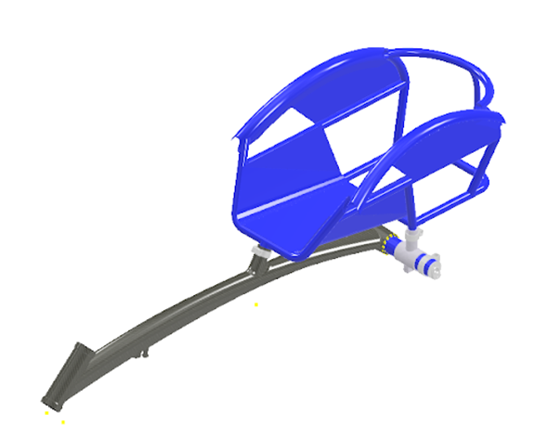
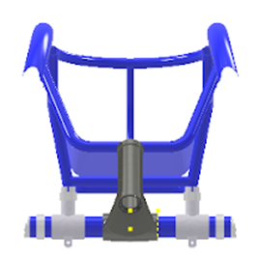
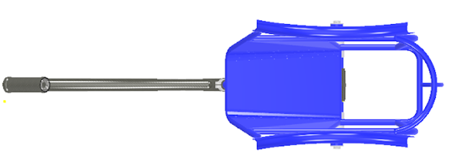
No | Nama | Fak | Jenis HKI | Judul | No Pendaftaran | Tanggal Pendaftaran | No Pencatatan | Deskripsi | Tahun
14 | Bayu Rahmat Setiadi, Didik Nurhadiyanto, Mujiyono, Apri Nuryanto, Heri Wibowo, Achmad Arifin, Beni Tri Sasongko, Virda Hersy Lutviana Saputri, Ardani Ahsanul Fakhri, Reo Yudhono | FT | Desain Industri | Folding Arm dengan Pin Lock untuk Sprayer Drone | A00202404655 | 9/18/24 | Granted IDD000077974 tanggal 25 Juni 2025 | Folding arm dengan pin lock merupakan inovasi yang digunakan memudahkan proses perakitan, perawatan, dan perbaikan komponen sprayer drone. Folding arm digunakan sebagai bracket penghubung sprayer drone dengan tube sehingga drone dapat dilipat dan dibuka. Folding arm terdiri atas 3 komponen utama yaitu base arm, tube arm, dan pin lock. Desain ini lebih sederhana dan praktis digunakan dibandingkan forlding arm yang sudah ada. Penggunaannya dapat diaplikasikan pada drone lain yang membutuhkan penekukan tube penghubung blade. | 2025
15 | Bayu Rahmat Setiadi, Didik Nurhadiyanto, Mujiyono, Apri Nuryanto, Heri Wibowo, Achmad Arifin, Beni Tri Sasongko, Virda Hersy Lutviana Saputri, Ardani Ahsanul Fakhri, Reo Yudhono | FT | Desain Industri | Landing Skid Drone Penyemprotan | A00202407714 | 20 Desember 2024 | Granted IDD000077328 tanggal 23 Mei 2025 | Dalam upaya meningkatkan performa dan efisiensi drone penyemprotan, pengembangan landing skid menjadi salah satu aspek penting dalam desain dan optimalisasi. Landing skid baru ini merupakan hasil dari inovasi yang mengintegrasikan material komposit serat karbon dan pembaruan pada bentuk desain. Dibandingkan dengan desain sebelumnya, desain baru ini membawa sejumlah keunggulan signifikan. Pemilihan material serat karbon untuk landing skid memberikan keuntungan besar dalam hal bobot dan kekuatan. Material ini memiliki sifat rasio kekuatan terhadap berat yang sangat tinggi, sehingga mampu menopang beban drone secara optimal sambil mengurangi bobot keseluruhan. Desain baru landing skid disesuaikan agar lebih sederhana dan modular, sehingga proses manufaktur menjadi lebih mudah dan cepat. Bentuk yang diperbarui menggunakan geometri yang meminimalkan kebutuhan alat berat atau proses produksi yang kompleks, sehingga menurunkan biaya produksi secara signifikan. Dengan pendekatan ini, drone penyemprotan dapat diproduksi lebih cepat dan dalam jumlah yang lebih besar tanpa mengorbankan kualitas. | 2025
30 | Prof. Dr. I Ketut Sunarya, M.Sn | FBSB | Desain industri | DEKORASI RUANG | A00202405531 | 17 Oktober 2024 | IDD000079647, 27 Agustus 2025 | Mengenal Kuda Sembrani, adalah hewan mitologi Nusantara yang jadi tunggangan para dewa. Kuda sembrani juga merupakan arwah yang baik dan mengajak ke surga loka. Orang-orang terpilih dan tidak pernah mengenal pangkat dan derajad yang penting baginya adalah perbuatan yang baik dan sesuai dengan ajaran agama. Dalam cerita rakyat Jawa, dikisahkan Kuda Sembrani merupakan alat transportasi bagi raja, ratu, maupun senopati untuk berangkat ke Mekkah menunaikan ibadah haji. Cerita tentang Kuda Sembrani ini disebutkan berkaitan dengan masa pemerintahan Sultan Agung, raja terbesar Mataram Islam. Sang Sultan sendiri merupakan raja sakti yang dapat membawa kerajaannya pada kemakmuran. Raja itu disebutkan sering bertapa di beberapa tempat untuk memperoleh petunjuk dari Ilahi. Menurut cerita, kuda ini hanya bisa ditemukan di Mekkah, namun bagi Sultan Agung, mendapatkannya bukan hal yang sulit karena beliau berjodoh dengan kuda ini. Kuda sembrani sangat takut dengan kesaktian beliau. | 2025
31 | Bayu Rahmat Setiadi, Apri Nuryanto, Mujiyono, Heri Wibowo, Ishartiwi, Siswantoyo, Nur Azizah, Anggi Tias Pratama, Angga Damayanto, Dody Bachtiar Agustiawan | FT | Desain industri | Frame Racing Wheelchair dengan Seat yang Adjustable | A00202405537 | 17 Oktober 2024 | IDD000079778, 03 September 2025 | Frame Racing Wheelchair dengan Seat Adjustable merupakan inovasi yang digunakan memudahkan atlet paralimpik racing wheelchair dalam mengatur ketinggian seat atau tempat duduk sesuai kebutuhan. Frame racing wheelchair tersebut memiliki beberapa bagian yaitu head tube, seat tube, dan wheel tube. Frame tersebut dihubungkan dengan pipa penghubung pasangan bushing serta melekatkan seat clamp bagian belakang yang dapat diatur ketinggiannya. Desain ini lebih efektif dibandingkan desain-desain yang ada dimana pada pengaturan seat dapat diatur sesuai kebutuhan, mudah dalam perawatan, dan mudah untuk dikustomisasi. Desain-desain frame racing wheelchair yang sudah ada cenderung permanen antara seat dan frame utama terikat kuat. | 2025
24 | Prof. Dr. Sri Handayani, M.Si, Firda Yumala, Raihan Ardelia Calista, Salindri Trijayanti | FMIPA | Paten | KOMPOSISI SABUN HERBAL ANTIJAMUR DENGAN ADITIF EKSTRAK AIR DAUN STROBERI(Fragaria Ananassa)DAN PROSES PEMBUATANNYA MELALUI METODE HOT PROCESS | P00202508508 | 4-Sep-25 |  | Invensi ini berkaitan dengan komposisi sabun herbal antijamur dengan aditif ekstrak air daun stroberi(fragaria ananassa) dan proses pembuatannya melalui metode hot process. Sabun diformulasikan dari kombinasi empat jenis minyak nabati (minyak kelapa, minyak sawit, minyak kedelai, dan minyak zaitun), NaOH, pewangi, dan akuades dengan metode hot process pada suhu 75-800C. Penambahan ekstrak air daun stroberi bertujuan untuk meningkatkan aktivitas antijamur terhadap jamur Absidia corymbifera. Sabun herbal padat menunjukkan aktivitas antijamur dalam kategori kuat. Sabun herbal ini dapat digunakan sebagai alternatif sabun alami yang aman dan ramah lingkungan dalam pencegahan infeksi kulit akibat jamur absidia corymbifera. | 2025
1 | Dr. Nani Ratnaningsih, M.P, Dr. Andian Ari Anggraeni, M.Sc., Dra. Rizqie Auliana, M.Kes | FT | Paten Sederhana | KOMPOSISI ROTI TAWAR DENGAN SUBSTITUSI IKAN NILA (Oreochromis nilotis) SEBAGAI SUMBER PROTEIN, TINGGI SERAT PANGAN DAN ZAT BESI | S00202501095 | 2/6/25 |  | Invensi ini berhubungan dengan komposisi roti tawar dengan substitusi ikan nila (Oreochromis nilotis) yang terdiri dari tepung terigu protein tinggi dan air untuk adonan Tangzhong, tepung terigu protein tinggi, pasta daging ikan nila, telur utuh, gula pasir, mentega putih tawar, susu bubuk, ragi instant, bread improver, bread softener, garam, dan air es sehingga diperoleh roti tawar yang berwarna putih pada bagian tengah (crumb) dan kecokelatan pada bagian kulit (crust), aroma khas ikan, rasa gurih, tekstur lembut, mengandung protein 11,18%, serat pangan larut 4,59%, serat pangan tidak larut 8,90%, serat pangan total 13,49%, dan zat besi 5,22 mg/100 g, lebih tinggi dibandingkan dengan roti tawar kontrol. Keunggulan invensi ini menghasilkan roti tawar sumber protein serta tinggi serat pangan dan zat besi untuk pencegahan anemia dan stunting. | 2025
2 | Prof. Dr. Sri Atun, Prof. Dr. Nurfina Aznam, Dr. Retno Arianingrum, M.Si | FMIPA | Paten Sederhana | METODE PEMISAHAN KOMPONEN AKTIF ANTIKANKER PAYUDARA DARI KAYU BAJAKAH TEMPALA (SPATHOLOBUS LITTORALIS) | S00202502037 | 3/3/25 |  | Invensi ini berhubungan dengan metode pemisahan komponen aktif antikanker payudara dari fraksi kloroform kayu bajakah tempala (Spatholobus littoralis). Metode pemisahan komponen aktif dari fraksi kloroform kayu bajakah tempala (Spatholobus littoralis) menggunakan teknik kromatografi vakum cair (KVC) dengan eluan secara bergradien terdiri dari n-heksan (100%); n-heksan-etil asetat (9:1; 8:2; 7:3; 6:4; 5:5; 4:6; 3:7; 2: 8); etil asetat (100); aseton; metanol, dilanjutkan pemurnian menggunakan kromatografi gravitasi kromatografi gravitasi menggunakan dengan eluen n-heksan – etil asetat (9:1 dan 8:2). Pemisahan dan pemurnian menghasilkan dua senyawa turunan asam karbamat yaitu dimetil (metilenebis(4,1-fenilen))dikarbamat dan dimetil((2-hidroksi-3-metoksi-1,4-fenilen)bis(metilene)) bis(4,1-fenilen))dikarbamate. Senyawa K-1 menunjukkan aktivitas sedang pada sel kanker 4T1 dan tidak toksik terhadap T47D, sedangkan senyawa K-2 menunjukkan aktivitas lemah terhadap T47D dan tidak sitotoksik terhadap sel kanker 4T1 | 2025
3 | Prof. Dr. Sri Handayani, M.Si, Dr. Evy Yulianti | FMIPA | Paten Sederhana | Komposisi Sabun Herbal Antimikroba dengan Aditif Daun Beluntas (Pluchea Indica (L) Less) | S00202402817 | 27 Maret 2024 | IDS000009853 Granted 11 Februari 2025 | Penemuan ini berkaitan dengan komposisi sabun herbal inovatif dengan menambahkan bahan alami daun beluntas (Pluchea indica (L.) Less.) untuk meningkatkan aktivitas antimikroba. Sabun herbal dibuat dengan komposisi minyak zaitun, minyak rice brand, minyak sawit, minyak kelapa, NaOH, akuades, dan pewangi. Untuk meningkatkan aktivitas antimikroba ditambahkan 1-5% ekstrak metanol daun beluntas (Pluchea indica (L.) Less.). Pembuatan sabun herbal padat dilakukan dengan metode cold procces agar suhu terkendali untuk menjaga stabilitas bahan aktif. Uji aktivitas antimikroba dilakukan dengan adaptasi metode Kirby Bauer terhadap 2 bakteri (C. bacterium, S. pyogenes) dan 3 jamur (A. corymbifera, M.furfur, T. floccosum). Sabun herbal menunjukkan aktivitas antimikroba dengan kategori kuat. Sabun herbal daun beluntas (Pluchea indica (L.) Less.) pada invensi ini dapat digunakan sebagai sabun mandi untuk mencegah dan mengatasi masalah pada kulit manusia akibat mikroba. | 2025
4 | Carrisa Ayu Susiana, S.Si, Ario Chandra Purpratama, S.Si, Intania Isnaini, S.Pd | Mhs | Paten Sederhana | Komposisi Pasta Gigi yang Mengandung Nanopartikel Kitosan Ekstrak Etanol Rimpang Temukunci (Boesenbergia Rotunda) dan Surfaktan Kokamidopropil Bertain | S00202208273 | 4 Agustus 2022 | IDS000009746 Granted 3 Februari 2025 | Invensi ini berkaitan dengan suatu komposisi pasta gigi yang mengandung nanopartikel kitosan ekstrak etanol rimpang temukunci (B. rotunda) dan surfaktan kokamidopropil betain. Pembuatan komposisi pasta gigi yang mengandung nanopartikel kitosan ekstrak etanol rimpang temukunci (B. rotunda) dan surfaktan kokamidopropil betain diawali dengan pengujian preformulasi sediaan pasta gigi untuk selanjutnya diuji secara fisik dan kimia. Komposisi pasta gigi yang mengandung nanopartikel kitosan ekstrak etanol rimpang temukunci (B. rotunda) dan surfaktan kokamidopropil betain terdiri dari bahan aktif nanopartikel kitosan ekstrak etanol temukunci, natrium karboksimetil selulosa, kalsium karbonat, gilerin, kokamidopropil betain, natrium siklamat, minyak permen, metal paraben, akuades. Produk pasta gigi yang mengandung nanop artikel kitosan ekstrak etanol rimpang temukunci (B. rotunda) dan surfaktan kokamidopropil betain memiliki aktivitas antibakteri terhadap bakteri Streptococcus mutans yang merupakan bakteri penyebab karies gigi. | 2025
5 | Dr. Nani Ratnaningsih, S.T.P., M.P., dr. Novita Intan arovah, M.PH., Ph.D, Dr. Ir. Mujiyono, S.T., M.T. W.Eng. IPM | FT | Paten Sederhana | Prose Pembuatan Soun Tinggi Resistant Starch dari Pati Aren (Arenga pinnata (Wurmb.) Merr) | S00202212374 | 11/3/22 | IDS000009755 Granted 3 Februari 2025 | Invensi ini berhubungan dengan proses pembuatan soun tinggi RS dari pati aren (Arenga pinnata (Wurmb.) Merr.), yang terdiri dari tahapan sebagai berikut: (a) mencampurkan pati aren dengan air bersih; (b) membuang bagian atas yang berwarna kecoklatan pada suspensi pati aren; (c) menyaring suspensi pati aren; (d) mengendapkan suspensi pati aren sampai diperoleh endapan pati aren berwarna putih; (e) mencampur endapan pati aren dengan air bersuhu 70-80ºC; (f) memanaskan pasta pati aren sehingga diperoleh pasta pati aren kental berwarna putih; (g) memasukkan air panas bersuhu 80-90ºC sehingga diperoleh pasta pati aren berwarna transparan; (h) memanaskan pasta pati aren berwarna transparan sehingga diperoleh pasta pati aren kental dan transparan; (i) mencetak pati aren kental dan transparan sehingga diperoleh helaian soun pati aren; (j) meletakkan helaian soun pati aren ke atas loyang; (k) mengeringkan soun dengan sinar matahari selama 4-5 jam; (l) mengangin-anginkan soun di tempat teduh selama 24 jam; dan (m) mengemas soun. Keunggulan invensi ini dapat menghasilkan produk soun dengan kadar air 14,28%, abu 0,39%, protein 0,26%, lemak 0,70%, karbohidrat 81,40%, serat larut 5,61%, serat tidak larut 13,63%, serat total 19,23%, dan resistant starch 13,77%, dengan masa simpan 3-6 bulan | 2025
6 | Didik Nurhardiyanto, Mujiyono, Alaya Fadllu Hadi Mukhmmad, Tri Widodo Besar Riyadi, Nur Kholis, Kristanto Wahyudi | FT | Paten Sederhana | Komposit Polimer diperkuat Serat Rami dn dilapisi Keramik Tungsten Carbide untuk Panel Tahan Peluru | S00202112055 | 2021-12-23 | IDS000009732 Granted 4 Februari 2025 | Invensi ini berhubungan dengan suatu panel komposit khususnya berupa panel komposit berbahan dasar serat rami lebih khusus lagi, invensi ini berhubungan dengan komposit dari polimer diperkuat dengan kombinasi serat rami dan keramik untuk panel komposit. Suatu komposit polimer diperkuat serat rami dan dilapisi keramik tungsten carbide untuk panel tahan peluru yang terdiri dari (a) Komposit polimer diperkuat serat rami (1a) dengan fraksi volume serat 25-35% (b)Komposit polimer diperkuat serat rami tersebut dilapisi keramik tungsten carbide (1b) pada bagian depan dengan jumlah 2-3 lapisan (c)Lapisan keramik tungsten carbide tersebut direkatkan dipermukaan depan pada komposit polimer yang diperkuat serat rami dengan menggunakan bahan perekat epoxy (1c). Suatu komposit polimer diperkuat serat rami dan dilapisi keramik tungsten carbide untuk panel tahan peluru, dimana komposit polimer terdiri dari anyaman serat rami 10 lapisan (2a) dan diberi matrik epoxy (2b) sehingga membentuk komposit dengan fraksi volume serat rami yang lebih disukai sebesar 30%. Suatu komposit polimer diperkuat serat rami dan dilapisi keramik tungsten carbide untuk panel tahan peluru seperti pada klaim 1, dimana keramik tungsten carbide (2c) berjumlah 2 lapisan untuk panel tahan peluru level III standar NIJ dan jumlah 3 lapisan untuk panel tahan peluru level IV standar NIJ(2d). | 2025
7 | Prof. Dr. Eli Rohaeti, M.Si., Amalia Sultan Nanda Annisa | FMIPA | Paten Sederhana | Metode Pembuatan Nylon AntiBakteri | S00202107516 | 2021-09-14 | IDS000009798 Granted 6 Februari 2025 | Invensi ini berhubungan dengan metode pembuatan dan produk kain nylon dimodifikasi dengan nanopartikel perak dan heksadesiltrimetoksisilan (HDTMS) serta penggunaannya sebagai bahan antibakteri. Komposisi bahan sesuai invensi ini terdiri dari kombinasi kain nylon, HDTMS, dan nanopartikel perak,sedangkan metode sesuai invensi ini meliputi langkah-langkah berikut: merendam kain nylon dalam koloid nanopartikel perak kemudian dipusingkan menggunakan shaker dengan kecepatan 155 rpm selama 24 jam dan dilanjutkan selama 70 jam. Mengeringkan nylon yang telah direndam dan dipusingkan pada suhu kamar. Melarutkan HDTMS dalam etanol 4% dan mengaduknya selama 6 jam sebelum diaplikasikan pada kain nylon dan nylon-Ag. Mencelupkan nylon dan nylon-Ag dalam larutan HDTMS selama 60 menit pada temperatur kamar menggunakan shaker dengan kecepatan 155 rpm. Kain nylon dan nylon-Ag yang telah dicelupkan dalam HDTMS dikeringkan pada suhu kamar selama 24 jam. Produk kain nylon sesuai invensi ini memiliki sudut kontak dan efek penghambatan efektif terhadap pertumbuhan bakteri S.aureus dan E.coli. Penggunaan kain nylon dideposit nanopartikel perak dapat meningkatkan aktivitas antibakteri terhadap E.coli, sedangkan nylon yang dilapisi HDTMS dan nanopartikel perak secara simultan dapat meningkatkan sudut kontak (antikotor)dari kain nylon. | 2025
8 | Didik Setyawarno, Prof. Dr. Dadan Rosana, M.Si., Prof. Dr. Heru Kuswanto, M.Si | FMIPA | Paten Sederhana | Model Pembelajaran IPA Berbasis Asessment AS Learning (Aal) dengan online Assesment System (OAS) dan Automatic Feedback (AF) | S00202503310 | 4/15/25 |  | Invensi ini mengembangkan model pembelajaran IPA berbasis Assessment as Learning (AaL) yang terintegrasi dengan Online Assessment System (OAS) dan Automatic Feedback (AF). Model ini memungkinkan peserta didik melakukan kerja ilmiah untuk memperoleh data terkait fenomena IPA melalui laboratorium virtual maupun aktivitas langsung (hands-on activity). Model ini diterapkan dalam lima tahapan utama: (1) orientasi awal, (2) pengorganisasian tugas, (3) aktivitas Online Assessment System (OAS), (4) aktivitas Automatic Feedback (AF), dan (5) penguatan serta refleksi. Dalam implementasinya, Online Assessment System (OAS) menyajikan stimulus berbasis internet yang mencakup empat dimensi IPA, yaitu fenomena alam (real/simulasi), data hasil pengamatan, serta analisis data dalam berbagai bentuk tugas. Selain itu, fitur Automatic Feedback (AF) memberikan umpan balik otomatis untuk setiap tugas yang dikerjakan siswa. Umpan balik ini berupa indikasi benar/salah, contoh penyelesaian tugas berdasarkan rubrik, serta materi tambahan dalam bentuk teks, audio, video, atau simulasi digital. Dengan pendekatan ini, model pembelajaran menjadi lebih reflektif, interaktif, dan mendukung pemahaman konsep IPA secara lebih mendalam. | 2025
9 | Endra Murti Sagoro, M.Sc., Anisa Mei Fadila Wati, Fairuz Zalfa Nabila, Shafira Suryawardani, Atikah Nur ardiyati, Dian Marlina | FEB | Paten Sederhana | Tabir Surya Semprot Yang Mengandung Ekstrak Kulit Ubi Kayu (Manihot esculenta) | S00202102818 |  | Granted tanggal 10 Maret 2025 IDS000010049 | Invensi yang diajukan ini menyediakan tentang suatu produk berupa tabir surya sempprot yang menggunakan bahan dari ekstrak kulit ubi kayu (Manihot esculenta). Kulit ubi kayu diekstrak menggunakan metode maserasi selama 5x24 jam yang kemudian menggunakan alat evaporator untuk mendapatkan ekstrak agak kental. Selanjutnya dari ekstrak kental tersebut didapatkan sebanyak 60 gram. Tabir surya semprot menurut invensi ini mendapatkan aktivitas SPF tinggi sebesar 35 – 40 melalui pembuktian menggunakan metode spektrofotometri uv vis. Terdapat 2 sampel dalam mendapatkan hasil maksimal dimana sampel 1 hanya ekstrak kulit ubi kayu (Manihot esculenta) sedangkan sampel 2 berupa ekstrak kulit ubi kayu (Manihot esculenta) sebesar 30 gram; aquades sebesar 12,3 ml; propilen glikol sebesar 4,5 ml; PEG-40 sebesar 3,6 ml; fenoksietanol sebesar 3 ml; gliserin sebesar 6 ml; dan fragrance oil sebesar 0,6 ml. Setelah dilakukan pembuktian, sampel kedua memiliki kadar SPF tinggi sebesar 35 – 40. | 2025
10 | Dr. Ir. Fatchul Arifin, M.T., B. Bambang Sulistiyawan, S.T., M.T., Dr. Aris Nasuha, S.Si., M.T., Muslikhin, S.Pd., M.Pd., Ph.D., Oktaf Agni Dhewa, S.Si., M.Cs., Ardy Seto Priambodo, S.T., M.Eng., Anggun Winursito, M.Eng., Febrianto Amri Ristadi, S.T., M.Eng.Sc., Cipto Sabdo Prabowo, S.Pd., Wahyu Ramadhani Gusti,S.Pd. | FT | Paten Sederhana | Virtual Reality Parapodium (VRP) untuk Mendukung Percepatan Rehabilitasi Pasien Stroke | S00202215062 | 2022-12-20 | Granted tanggal 10 April 2025 IDS000010202 | Invensi ini merupakan suatu parapodium yang dilengkapi dengan Virtual Reality untuk mengakomodasi gerakan – gerakan fisioterapi yang dibutuhkan oleh penderita pasca stroke dalam penyembuhannya serta terintegrasi dengan Internet of Things (IoT) agar kesehatan pasien dapat selalu termonitoring dan terjaga. Adapun komponen yang terdapat pada invensi ini terdiri dari Assy Alas Telapak Kaki (1), Assy Penegak Lutut (2), Assy Penyangga Pinggang (3), Assy Engsel Pengunci Belakang Pinggang (4), Assy Korset Bawah (5), Assy Penyangga Badan(6), VR Box Glasses (7), VR controller (8), dan Modul IoT (9). VRP didukung dengan teknologi Virtual Reality sebagai interaksi pasien dalam proses penyembuhan sehingga tidak merasakan kebosanan dan diharapkan mampu mempercepat pemulihan. Selain itu juga didukung dengan teknologi Internet of Things yang memanfaatkan microcontroller, MQTT, Cloud Computing Server, Aplikasi website untuk monitoring kinerja secara fleksibel. | 2025
11 | Bekti Wulandari, S.Pd.T, M.Pd, Muhammad Izzuddin Mahali, S.Pd.T., M.Cs., Satriyo Agung Dewanto, M.Pd | FT | Paten Sederhana | Komponen Penghubung untuk Penggerak Tenaga Listrik Tambahan Kursi Roda | S00202110099 | 11/15/21 | Granted 'IDS000010322 tanggal 5 Februari 2025 | Invensi ini berhubungan dengan komponen penghubung antara kursi roda dan penggerak tenaga listrik yang dapat membantu orang yang mengalami keterbatasan dalam berjalan dan disebabkan oleh cedera, penyakit, maupun cacat. Invensi ini adalah pengembangan dari alat bantu bagi penderita keterbatasan gerak dan bias digunakan dengan mudah tanpa ada orang yang mendorong dikarenakan mempunyai tenaga penggerak sendiri sebuah roda depan sebagai alat penggerak utama. Komponen penghubung ini memungkinkan pengguna bisa menggunakan secara fleksibel dan dengan tanpa banyak membutuhkan tenaga. Komponen penghubung ini meliputi beberapa bagian yang penting sebagai bagian penarik sisi depan dan disambungkan melalui bagian yang disebut dengan pengait yang terletak pada salah satu ujung dari sisi depan. Mekanisme yang diberikan penghubung dan pengait tersebut selain digunakan untuk menghubungkan antara stang roda dan kursi roda juga bisa diatur penempatannya sesuai dengan badan ataupun keergonomisan pengguna komponen penghubung tersebut sehingga diperoleh kenyamanan dan keamanan dalam menggunakan komponen penghubung dari invensi ini. | 2025
12 | Dr. Nani Ratnaningsih, M.P., Paniyem, Ngatini, Dr. Mujiyono, M.T | FT | Paten Sederhana | METODE PEMBUATAN PATHILO TINGGI SERAT PANGAN DAN ZAT BESI DENGAN SUBSTITUSI RUMPUT LAUT Ulva lactuca | S00202506401 | 11 Juli 2025 |  | Invensi ini berhubungan dengan metode pembuatan pathilo tinggi serat pangan dan zat besi dengan substitusi rumput laut Ulva lactuca yang terdiri dari: a) memilih singkong; b) mengupas dan mencuci singkong; c) memarut singkong; d) mencampur parutan singkong dengan air bersih; e) memeras singkong untuk memisahkan pati dan ampasnya; f) menyimpan ampas singkong pada wadah bertutup plastik pada suhu kamar selama 2 hari; g) mengeringkan pati singkong dengan sinar matahari; h) menghaluskan bawang putih dan garam; i) mencampur ampas dan pati singkong dengan bumbu halus; j) mencampur adonan dengan rumput laut Ulva lactuca; k) mencampur adonan dengan pati singkong sampai kalis; l) mencetak adonan pathilo; m) mengukus selama 15 menit; n) memindahkan ke anyaman bambu; o) mengeringkan dengan sinar matahari; p) menggoreng sampai mengembang; dan q) mengemas. Keunggulan invensi ini adalah diperoleh pathilo warna putih kehijauan, aroma khas rumput laut, rasa tidak asam dan gurih khas rumput laut, tekstur renyah, dengan kadar serat larut 4,08±0,02%; serat tidak larut 13,83±0,05%; serat total 17,91±0,03%; zat besi 14,34±0,03 mg/100g; dan kalsium 310,63±0,34 mg/100 g sehingga dapat digunakan sebagai camilan tinggi serat pangan dan zat besi, serta sumber kalsium, untuk pencegahan anemia dan stunting pada remaja. | 2025
13 | Aima Mariatma Nareswari, Prof. Dr. Dra. Marwanti, M.Pd | FT | Paten Sederhana | Komposisi Dawet Yang Menggunakan Pasta Tempe | S00202409217 | 9/11/24 | Granted IDS000010528 tanggal 3 Juni 2025 | Invensi ini bertujuan untuk menyediakan suatu komposisi dawet yang mengandung tempe sehingga dapat menjadi produk minuman fungsional. Komposisi Minuman Dawet Yang Mengandung Pasta Tempe, terdiri dari, tepung beras 50-60 g, tepung tapioka 20-30 g, serbuk jelly 10-20 g, garam 2-7 g, pasta pandan 1-3 g, air 770-940 ml, pasta tempe 25-35 g, gula pasir 1-9 g. Penggunaan pasta tempe bertujuan untuk meningkatkan kandungan gizi minuman dawet yang sudah ada dengan menambah protein, serat, lemak, vitamin, mineral serta isoflavon. Dengan cara ini, minuman dawet tidak hanya sekedar minuman biasa namun dapat menjadi suatu minuman fungsional dengan kandungan gizi yang lebih baik,secara umum diterima oleh konsumen, tetapi juga menawarkan manfaat kesehatannya yang lebih besar, menjadi lebih bernutrisi dan berdaya saing di pasar. | 2025
16 | Prof. Dr. Dyah Purwaningsih, M.Si, Prof. A.K. Prodjosantoso, M.Sc., Ph.D., Siti Marwati, M.Si, Dhaifina Vennyka Setiarini, S.Si | FMIPA | Paten Sederhana | Sintesis Elektroda Komposit MnO₂/C Berbasis Karbon Aktif dari Tongkol Jagung | S00202506796 | 22 Juli 2025 |  | Invensi ini berhubungan dengan sintesis elektroda komposit MnO₂/C berbasis karbon aktif dari tongkol jagung yang digunakan untuk meningkatkan kapasitansi spesifik dalam aplikasi superkapasitor. Elektroda ini disintesis melalui metode solvotermal dengan variasi pelarut, termasuk metanol, etanol, 2-propanol, etilen glikol, dan polietilen glikol. Penggunaan pelarut etanol menghasilkan elektroda dengan kapasitansi spesifik tertinggi sebesar 47 mF/g, ukuran kristalin MnO₂ sebesar 20,55 nm, dan luas permukaan 239,61 m²/g. Elektroda ini cocok untuk aplikasi penyimpanan energi jangka panjang dalam perangkat superkapasitor | 2025
17 | Prof. Dr. Sri Handayani, M.Si, Rona Zoelkha Ramadanty, Emanuela Oki Suryani Putri | FMIPA | Paten Sederhana | KOMPOSISI SABUN HERBAL ANTIJAMUR DENGAN ADITIF EKSTRAK ETANOL DAUN STROBERI | S00202507343 | 5-Aug-25 |  | Invensi ini mengenai pembuatan sabun herbal dengan penambahan bahan alami yaitu ekstrak etanol daun stroberi untuk meningkatkan aktivitas antijamur. Sabun dibuat dengan campuran minyak kelapa, minyak kelapa sawit, minyak zaitun, minyak kedelai, NaOH, akuades, dan pewangi. Untuk meningkatkan aktivitas antijamur, ditambahkan sebanyak 3% ekstrak etanol daun stroberi. Ekstraksi daun stroberi dilakukan dengan metode maserasi dan sabun dibuat dengan metode cold process. Penggunaan metode maserasi dan cold process agar stabilitas bahan aktif terjaga kestabilitasannya. Uji aktivitas antijamur dilakukan dengan metode difusi cakram terhadap jamur A. corymbifera. Sabun herbal daun stroberi menunjukkan aktivitas antijamur dengan kategori kuat. Sabun herbal daun stroberi pada invensi ini dapat digunakan sebagai sabun mandi untuk mencegah dan mengatasi masalah pada kulit manusia akibat jamur A. corymbifera. | 2025
18 | Prof. Dr. Sri Handayani, M.Si, Dini Rohmawati, Ph.D, dr. Irena Agustiningtyas, M.Sc | FMIPA | Paten Sederhana | KOMPOSISI SABUN HERBAL ANTIJAMUR DENGAN ADITIF NANOPARTIKEL PERAK DAUN STROBERI | S00202507345 | 5-Aug-25 |  | Invensi ini mengenai komposisi sabun herbal antijamur dengan penambahan nanopartikel perak daun stroberi (Fragaria ananassa). Sabun herbal ini memanfaatkan bahan alam sebagai pereduksi pada sintesis nanopartikel yang dimanfaatkan sebagai aditif antijamur. Komposisi sabun ini terdiri atas larutan nanopartikel perak daun stroberi, minyak kelapa, minyak sawit, minyak zaitun, minyak kedelai, dan NaOH. Preparasi sabun dapat dilakukan dengan metode cold dan hot process. Aktivitas antijamur dengan metode difusi Kirby-Bauer terhadap 4 jamur (A. corymbifera, A. niger, T. floccosum, dan C. albicans) menunjukkan hasil pengukuran diameter zona inhibisi pada media PDA dalam kategori kuat sehingga dapat dipergunakan sebagai sabun mandi untuk mencegah dan menghambat pertumbuhan jamur pada kulit manusia | 2025
19 | Jaslin Ikhsan, Erfan Priyambodo, Isti Yunita, Joko Sumiyanto, Suhandoyo | FMIPA | Paten Sederhana | KOMPOSISI MATERIAL BERKELANJUTAN BERBASIS FILLER CANGKANG MAGGOT | S00202507347 | 5-Aug-25 |  | Invensi ini berkaitan dengan komposisi material bangunan berkelanjutan berbasis filler serbuk cangkang maggot (Hermetia illucens) yang digunakan untuk pembuatan paving block berpori sebagai media stabilisasi polutan. Material ini disusun dari campuran semen dan pasir dalam rasio 2:7, dengan penambahan filler cangkang maggot sebesar 5% dari massa semen. Paving block dibuat menggunakan metode dry pressing, menghasilkan struktur mikro berpori yang meningkatkan daya serap terhadap polutan. Karakteristik material dianalisis melalui uji kuat tekan, daya serap air, analisis kristalinitas (XRD), morfologi (SEM), dan komposisi unsur (EDX). Invensi ini menghasilkan eco-material multifungsi yang mendukung ekonomi sirkular serta ramah lingkungan, dan dapat diterapkan dalam konstruksi berkelanjutan | 2025
20 | Alex Sandria Jaya Wardhana, Eko Swi Damarwan, Dwinugroho Putro Utomo | FT | Paten Sederhana | ALAT PEMBELAJARAN RELAI PROTEKSI ELEKTRONIK PADA SISTEM DISTRIBUSI TENAGA LISTRIK | S00202507357 | 5-Aug-25 |  | Invensi ini berhubungan dengan suatu alat pembelajaran relai proteksi elektronik yang bekerja secara otomatis pada sistem distribusi tenaga listrik. Alat pembelajaran ini dapat meningkatkan kompetensi pada aspek psikomotorik, kognitif, dan afektif peserta didik dalam mempelajari bidang ketenagalistrikan khususnya terkait sistem proteksi. Relai proteksi elektronik ini didesain secara praktis dan menarik sehingga mudah dipahami oleh peserta didik. Perwujudan dari invensi ini adalah alat pembelajaran relai proteksi elektronik yang bekerja secara otomatis pada sistem distribusi tenaga listrik, terdiri dari: frame utama dan modul relai proteksi elektronik. Komponen utama pada relai proteksi elektronik ini meliputi: power supply (24 Vdc atau 240 Vac) dan output relai. Output O1 dan O2, sebagai output trip dan pencegah penutupan circuit breaker (Blocking Close) setelah terjadi trip atau gangguan. Komponen sensor arus relai proteksi elektronik menggunakan modul CCA630 yang merupakan komplemen modul LPCT (Low Power Current Transducer). Konektor komunikasi data antar unit relai proteksi elektronik dan konektor komunikasi data yang dapat diintegrasikan melalui PC atau laptop. Selain itu, alat pembelajaran ini juga dilengkapi dengan MCB 3 fasa dan fuse sebagai pengaman, komponen current transformer (CT), magnetic contactor (MC), push button (momentary NO dan momentary NC), lampu indikator dan terminal input dan output. | 2025
21 | Prof. Dr. Sri Handayani, Dra. Cornelia Budimarwanti, M.Si, Egi Prasetya | FMIPA | Paten Sederhana | Formulasi Sabun Cair Antibakteri Dari Ekstrak Daun Parijoto (Medinilla Speciesa) | S00202402838 |  | Granted No 'IDS000010590 tanggal 10 Juni 2025 | Invensi ini berhubungan dengan sabun cair antibakteri dari ekstrak etanol daun parijoto (Medinilla speciosa). Formulasi sabun cair terdiri dari minyak kelapa, minyak sawit, minyak kedelai, akuades, KOH dan ekstrak etanol daun parijoto (Medinilla speciosa). Kualitas sabun cair antibakteri dengan ekstrak etanol daun parijoto (Medinilla speciosa) telah sesuai dengan SNI 4085-1996 dan 4085:2017 tentang Sabun Mandi Cair. Uji aktivitas antibakteri menunjukkan sabun cair dengan ekstrak daun parijoto (Medinilla speciosa) aktif menghambat pertumbuhan bakteri Staphylococcus aureus dengan konsentrasi optimum sampel 500 mg/mL pada jam ke 15 dengan zona hambat sebesar 21,3 mm dan termasuk dalam kategori sangat kuat. Penggunaan ekstrak parijoto (Medinilla speciosa) terbukti dapat meningkatkan aktivitas antibakteri pada sabun cair. | 2025
22 | Prof. Dr. Mutiara Nugraheni, S.T.P., M.Si, Prof. Dr. Ahmad Nasrulloh, M.Or, Dr. Badraningsih Lastariwati, M.Kes, dr. Windarwati, Sp. PK (K)., M.Sc, Luthfi Riyadh Rahman, M.Pd | FT | Paten Sederhana | Metode Pembuatan Kue Sagon Yang Mengandung Serat Pati Tahan Cerna dan Ber-antioksidan | S00202410761 | 8 Oktober 2024 | Granted 'IDS000010925 tanggal 29 Juli 2025 | Invensi ini berhubungan dengan metode pembuatan Kue Sagon yang mengandung serat, pati tahan cerna dan berantioksidan menggunakan bahan baku tepung kecambah beras ketan hitam, tepung kecambah beras merah, tepung beras ketan, gula palm, keju dan kelapa parut segar. Metode pembuatan Kue Sagon ada tujuh tahapan yaitu pembuatan tepung kecambah beras ketan hitam dan kecambah beras merah, penimbangan bahan, pembuatan tepung komposit, pencampuran, pencetakan, pengukusan campuran bahan penyusun dan pengovenan. Metode pembuatan Kue Sagon yang mengandung serat, pati tahan cerna dan berantioksidan dilakukan melalui pencampuran bahan dengan urutan dan kondisi proses tertentu. Formulasi Kue Sagon adalah tepung beras ketan putih 40-45%, tepung kecambah beras ketan hitam 16-20%; tepung kecambah beras merah 40-45%; keju 45-50% dari total jumlah tepung yang digunakan; gula palm 10-15% dari total jumlah tepung yang digunakan dan kelapa parut 100-125% dari total jumlah tepung yang digunakan. Invensi ini menghasilkan Kue Sagon dengan serat tidak larut sebesar 6.28±0.09%, serat larut sebesar 0.63±0.01%, pati tahan cerna 7.44±0.01%, kadar total phenol 0.1%, kadar total flavonoid 0.02%, antosianin 6.79 ppm, dan kemampuan antioksidan (aktivitas penangkapan radikal bebas) 12.15±0.17%. | 2025
23 | Jaslin Ikhsan, Erfan Priyambodo, Isti Yunita, Joko Sumiyanto, Suhandoyo | FMIPA | Paten Sederhana | Proses Pembuatan Batako Eco-Material Berbasis Filler Cangkang Maggot (Hermetia illucens) | S00202508243 | 28 Agustus 2025 |  | Invensi ini mengungkapkan suatu proses pembuatan batako eco-material yang memanfaatkan serbuk cangkang maggot (Hermetia illucens) sebagai filler berkelanjutan dalam campuran semen dan pasir. Proses ini meliputi tahapan kegiatan: membersihkan cangkang maggot dari kotoran/sampah, dan mengeringkannya pada suhu 110 oC selama 24 jam; menggiling dengan grinder dan mengayak hingga lolos 100 mesh. Campuran dibuat dengan menambahkan filler serbuk cangkang maggot ke dalam semen sebesar 7,5% dari massa kering semen, dan selanjutnya menambahkan pasir dengan rasio sebesar 2:7 secara massa (semen+cangkang):pasir, dan mengaduknya dalam air sebanyak 6,5% dari total massa kering semua bahan hingga homogen, dan mencetaknya dalam cetakan standar berukuran panjang x lebar x tinggi = 30cm x 15cm x 10cm, menekannya menggunakan metode dry pressing. Produk kemudian dikeringkan di ruangan terbuka di bawah sinar matahari dan selanjutnya menyiramankan air (curing) setiap hari pada jam 15.00 WIB selama 28 hari secara merata ke permukaan batako menyerupai tetesan air hujan ringan, sehingga kelembaban tetap terjaga tanpa merusak bentuk fisik batako. Hasil proses ini berupa batako yang kemudian diuji sifat fisik dan kimianya. Hasil uji menunjukkan kekuatan mekanik memenuhi SNI yaitu uji tekan tinggi 20,645 N/mm2 daya serap air rendah, 1,901%, kritalinitas sebesar 51,730%; memiliki struktur mikro pori; kaya oksida reaktif (Al, Si, Ca, Na); serta memiliki luas permukaan tinggi, 6,388 m2/g. Sifat mekanik mendukung kualitas batako sebagai bangunan yang baik memenuhi SNI, sifat kimia menunjukkan sifat tambajan sebagai stabilisator polutan yang ramah lingkungan dan mendukung ekonomi sirkular. | 2025
25 | Prof. Dr. Eli Rohaeti, M.Si, Isti Yunita, Ph.D, Dr. Ing Ir. Satoto Endar Nayono, M.Sc | FMIPA | Paten Sederhana | Metode Pembuatan Nanoselulosa Dari Limbah Ampas Tebu | S00202509040 | 18-Sep-25 |  | Invensi ini berkaitan dengan metode pembuatan nanoselulosa dari limbah ampas tebu, produk yang dihasilkan, serta aplikasinya sebagai filler komposit dengan sifat antibakteri dan antijamur. Proses pembuatan meliputi pembersihan, pemotongan, pengeringan, dan penggilingan ampas tebu menjadi serbuk halus. Serbuk kemudian mengalami tahap pemutihan melalui refluks dengan larutan natrium hipoklorit (NaOCl) 1,7% pada suhu sekitar 80°C, dilanjutkan dengan pencucian hingga pH netral. Selanjutnya, residu putih direfluks menggunakan larutan natrium hidroksida (NaOH) 2 M pada suhu sekitar 80°C untuk menghilangkan lignin, hingga diperoleh serbuk selulosa kering. Serbuk selulosa tersebut dihidrolisis menggunakan larutan asam sulfat dengan konsentrasi 30–70% pada suhu konstan 45°C dengan pengadukan, kemudian reaksi dihentikan menggunakan aquades. Hasil hidrolisis dipisahkan melalui sentrifugasi, dinetralkan, dan dikeringkan sehingga diperoleh nanoselulosa. Produk nanoselulosa yang dihasilkan menunjukkan aktivitas penghambatan yang efektif terhadap bakteri Pseudomonas aeruginosa, Staphylococcus aureus, serta jamur Candida albicans, sehingga potensial digunakan sebagai bahan pengisi komposit dengan sifat antibakteri dan antijamur | 2025
26 | Dr. Nani Ratnaningsih, M.P, Dr. Ichda Chayati, Dr. Ir. Musrowati Lasidrang, M.P | FT | Paten Sederhana | Komposisi Tortila Chips Tinggi Protein, Kalsium, dan Zat Besi dengan Substitusi Tepung Ikan Nila (Oreochromis nilotis) | S00202409295 | 13-Sep-24 | Granted IDS000011101 Tanggal 26 Agustus 2025 | Invensi ini berhubungan dengan komposisi tortilla chips dengan substitusi tepung ikan nila (Oreochromis nilotis) yang terdiri dari jagung segar, tepung ikan nila, tepung jagung maseca, tapioka, tepung terigu protein tinggi, telur utuh, margarin, bubuk bawang putih, bubuk perasa jagung, pewarna kuning, bubuk kaldu jamur, baking powder, dan garam sehingga diperoleh tortilla chips yang berwarna kekuningan, aroma khas ikan, rasa gurih, tekstur renyah, serta mengandung protein 11,92-18,01%, kalsium 134,27- 148,80 mg/100 g, dan zat besi 23,43-35,12 mg/100 g, lebih tinggi dibandingkan dengan tortilla chips kontrol. Keunggulan invensi ini adalah diperoleh tortilla chips yang dapat digunakan sebagai snack sehat sumber protein, kalsium, dan zat besi untuk pencegahan stunting, anemia, dan kekurangan energi protein (KEP) pada anakanak dan remaja putri. | 2025
27 | Prof. Dr. Eli Rohaeti, M.Si, Dr. Winarto, M.Pd, , Dr. Agus Widyianto, M.T, Asni Tafrikhatin, M.Pd | FMIPA | Paten Sederhana | METODE PEMBUATAN SELULOSA DARI LIMBAH AMPAS TEBU DAN APLIKASINYA SEBAGAI ADSORBEN LIMBAH ZAT WARNA | S00202509962 | 10/7/25 |  | Sesuai invensi ini disediakan suatu metode untuk membuat produk selulosa dari limbah ampas tebu, yang ditandai dengan tahapan pengeringan ampas tebu, penyerbukkan dan pengayakan. Selanjutnya pretreatment dengan mencampurkan larutan NaOH 2,7% m/v, larutan CH₃COOH 7,9% v/v, dan larutan NaOCl 4% v/v, kemudian dipanaskan pada suhu 70°C sambil diaduk selama 4 jam. Endapan yang terbentuk dipisahkan dari suspensi melalui proses sentrifugasi, dicuci dengan akuades hingga pH netral. Endapan netral selanjutnya direndam dalam larutan NaOH 17,5% b/v pada suhu 80°C selama 1 jam dengan pengadukan, lalu kembali dipisahkan dari suspensi melalui sentrifugasi. Endapan yang diperoleh kemudian direndam dalam larutan NaOCl 5% v/v pada suhu 60°C selama 1 jam sambil diaduk, setelah itu dilakukan pemisahan dengan sentrifugasi pada 3000 rpm selama 20 menit. Endapan terakhir yang diperoleh, yaitu selulosa, dicuci kembali menggunakan akuades hingga pH netral. Selulosa memiliki gugus fungsi hidroksil (-OH) bermuatan negatif dan kristalin yang menyebabkan terjadinya ikatan elektrostatik ketika berinteraksi dengan zat warna yang mengandung gugus fungsi bersifat basa/bermuatan positif/zat warna kationik seperti Methylene Blue. Selulosa dari limbah ampas tebu menunjukkan kemampuan adsorpsi unggl pada limbah cair zat warna kationik atau zat warna yang bersifat basa. | 2025
28 | Prof. Dr. Eli Rohaeti, M.Si, Isti Yunita, Ph.D, Dr. Ing Ir. Satoto Endar Nayono, M.Sc | FMIPA | Paten Sederhana | METODE HIDROLISIS LIMBAH PLASTIK POLIETILEN TEREFTALAT DAN APLIKASINYA SEBAGAI CAMPURAN SEMEN PELAPIS DINDING TIGA DIMENSI | S00202509963 | 10/7/25 |  | Bahan baku pembuatan produk hidrolisis dari limbah plastik PET yaitu limbah plastik PET bentuk botol. Sesuai invensi ini disediakan suatu metode untuk membuat produk asam tereftalat dari limbah plastik PET, yang ditandai dengan tahapan memotong limbah plastik PET bentuk botol menjadi potongan kecil, measukkan serpihan PET ke dalam gelas kimia 250 mL, menambahkan katalis larutan NaOH, memanaskan campuran pada suhu 80–90°C sambil diaduk selama 4–6 jam. Setelah reaksi selesai, mendinginkan campuran hingga suhu ruang. Selanjutnya tahap akhir menambahkan larutan HCl 6 M tetes demi tetes hingga dicapai pH ≈ 2. Selanjutnya melakukan penyaringan untuk memisahkan endapan putih dan cairannya. Sebanyak 0,8 bagian endapan putih yang merupakan produk hidrolisis dicampurkan dengan 25 bagian semen putih hingga tercampur sempurna dan merata, selanjutnya diaduk dengan 20 bagian air sehingga diperoleh komposit semen. Kuat tekan semen mortar dengan penambahan hasil hidrolisis limbah plastik PET sebesar 24,64 MPa. | 2025
29 | Dr. Martha Christianti, S.Pd., M.Pd., Tri Hartiti Retnowati, Sri Wening, Apry Aditya Saputra, Nazaludin Nur Rahmat, Triandi Aprilio. Anisah Darumeutia, Ika Budi Maryatun, Nur Cholimah, Nur Hayati, Rosidah Nur Kasanah, Nafira Widyastuti, Firqotul arifah, Bima Putro Wijayanto, Sazliana idmi Martuji, F Devi Kurnia | FIP | Paten Sederhana | Sistem Asesmen Pekembangan Literasi awal Berbasis Website Untuk Anak Usia Dini | S00202510083 | 2025-10-10 |  | Invensi ini berkaitan dengan pengembangan sistem asesmen perkembangan literasi awal berbasis website yang ditujukan untuk guru PAUD dalam mendampingi anak usia dini. Sistem terdiri dari tampilan soal interaktif audio-visual, panel penilaian guru, token login anak, mesin analisis skor, dan pelaporan otomatis berbasis grafik. Hasil asesmen dapat diunduh dalam bentuk PDF dan digunakan sebagai rujukan tindak lanjut pembelajaran. Invensi ini memungkinkan asesmen dilakukan secara menyenangkan, terdokumentasi, dan sesuai prinsip asesmen autentik. Sistem ini telah diimplementasikan dalam laman alaindonesia.id dan digunakan di berbagai Lembaga PAUD mitra. Platform ini juga dapat digunakan secara daring melalui berbagai perangkat (laptop dan tablet), dan tidak memerlukan penginstalan lokal. | 2025
32 | Dr. Kun Sri Budiasih, Prof. Dr. Eli Rohaeti, Dr. Iwan Risnasari, Dr. Arif Nuryawan, Dr. Tito Sucipto | FMIPA | Paten Sederhana | Metode Modifikasi Titania sebagai Proteksi sinar Ultraviolet pada Pewarna alami Indigofera Tinctoria | S00202510939 | 27 Oktober 2025 |  | Invensi ini mengungkapkan metode modifikasi pewarna alami Indigofera tinctoria dengan penambahan partikel titanium dioksida (TiO2) melalui metode dispersi untuk meningkatkan proteksi terhadap sinar ultraviolet (UV). Proses dilakukan dengan membuat larutan pewarna alami dari pasta Indigofera tinctoria (1 kg) dan reduktor alami berupa gula aren atau tetes tebu (1 kg) yang dilarutkan hingga 10 liter. Setelah didiamkan semalam hingga terbentuk warna hijau, ditambahkan TiO2 sebanyak 0,3 g/L. Kain katun dicelupkan ke dalam larutan, kemudian dikeringkan dengan udara hingga mengalami oksidasi dan menghasilkan warna biru. Hasil menunjukkan adanya peningkatan nilai Ultraviolet Protection Factor (UPF) pada kain dibandingkan dengan hasil pewarnaan indigo tanpa TiO2. | 2025
33 | Priyo Nugroho Adi, S.T., M.Kom, Prof. Dr. Mochanad Bruri Triyono, M.Pd., Dr. Ir. Priyanto, M.Kom, Susana Ayu Handayani, S.T. M.Ars. | FT | Paten Sederhana | Sistem Digital Berbasis Cloud Bertipe PAAS Untuk Pelatihan Keterampilan Perdagangan Digital | S00202510945 | 27 Oktober 2025 |  | Invensi ini mengungkap suatu sistem digital berbasis cloud bertipe Platform as a Service (PaaS) yang mengintegrasikan sistem manajemen pembelajaran daring (Learning Management System/LMS), modul e-commerce, serta penerjemah mesin otomatis dalam satu platform fungsional. Sistem ini dirancang untuk mendukung pelatihan keterampilan perdagangan digital secara kontekstual dengan pendekatan belajar sambil berdagang | 2025
34 | Dr. Nani Ratnaningsih, S.T.P., M.P., Dr. Rio Jati Kusuma, S.Gz., M.S., Fransisca Shinta Maharani, S.Si., M.Sc. Ph.D | FT | Paten Sederhana | Metode Pembuatan Tempe Fungsional Tinggi Serat Pangan dan Pati Resisten Berbasis Kacang Tunggak (Vigna unguiculata) dengan Bakteri asam Laktat | S00202405225 | 8 Juni 2024 | Granted IDS000011452 tanggal 7 Oktober 2025 | Invensi ini berhubungan dengan metode pembuatan tempe fungsional tinggi serat pangan dan pati resisten berbasis kacang tunggak (Vigna unguiculata) dengan menggunakan bakteri asam laktat, yang terdiri dari (a) memilih biji kacang tunggak; (b) mengupas kulit ari; (c) merendam dalam air distilasi selama 8 jam; (d) mencuci; (e) merebus selama 3 menit; (f) Invensi ini berhubungan dengan metode pembuatan tempe fungsional tinggi serat pangan dan pati resisten berbasis kacang tunggak (Vigna unguiculata) dengan menggunakan bakteri asam laktat, yang terdiri dari (a) memilih biji kacang tunggak; (b) mengupas kulit ari; (c) merendam dalam air distilasi selama 8 jam; (d) mencuci; (e) merebus selama 3 menit; (f) membuang air perebus; (g) merendam dalam air distilasi selama 12 jam; (h) merebus selama 5 menit; (i) meniriskan; (j) menyangrai selama 2 menit; (k) menambahkan 1 g jamur tempe per kg kacang tunggak dan 1% b/b isolat bakteri asam laktat yang sudah dikeringbekukan; (l) mencampur sampai rata; (m) mengemas dalam kantong plastik yang dilubangi; dan (n) melakukan fermentasi pada suhu 30°C selama 36 jam. Keunggulan invensi ini menghasilkan produk tempe fungsional tinggi serat pangan dan pati resisten berbasis kacang tunggak dengan kadar air 5,83±0,03%, abu 2,43±0,03%, lemak 3,76±0,07%, protein 33,21±0,61%, karbohidrat 54,78±0,54%, serat larut 3,03±0,05%, serat tidak larut 18,37±0,12%, serat total 21,40±0,17%, pati resisten 11,80±0,00%, dan tingkat kesukaan panelis 3,30±0,79. | 2025

1 | Folding Arm
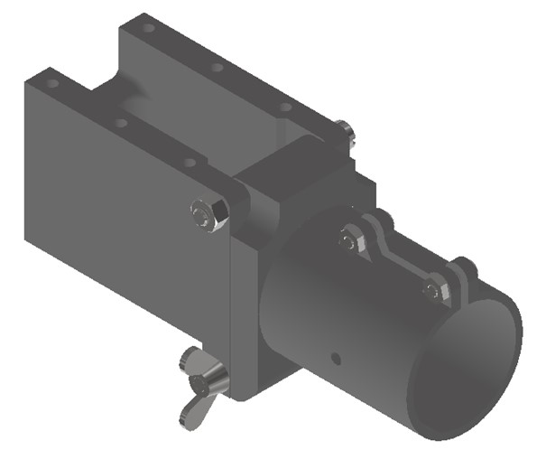
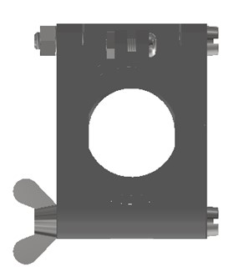

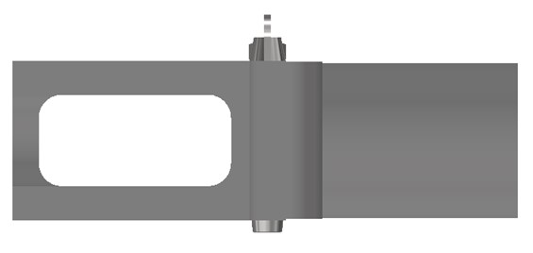

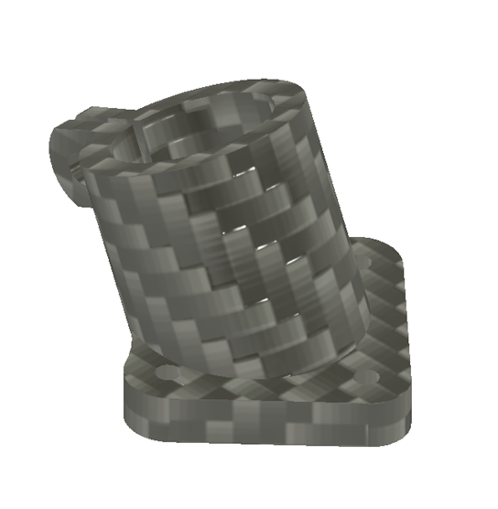
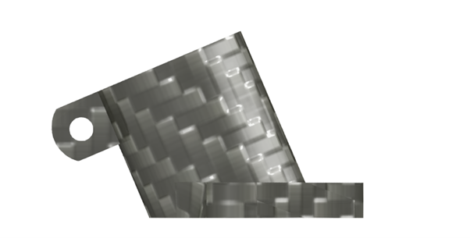
2 | Landing Skid Drone Penyemprotan

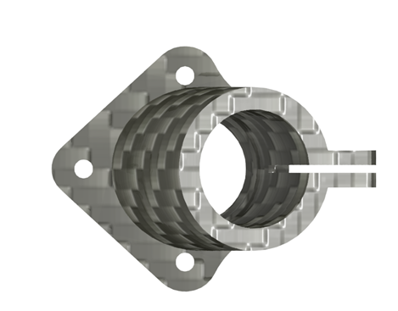

3 | Dekorasi Ruang

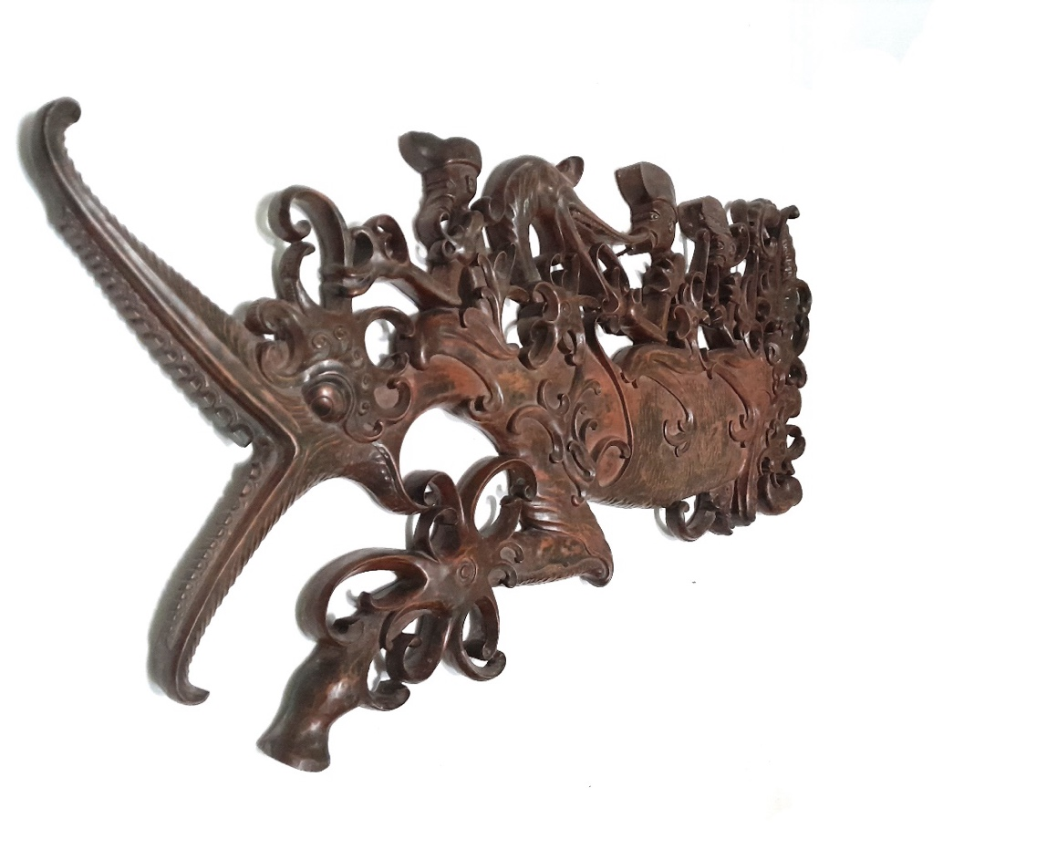

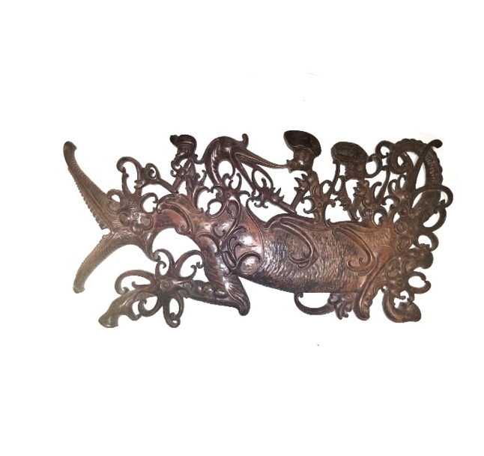

4 | Frame Racing Wheelchair dengan Seat yang Adjustable

